Integrales
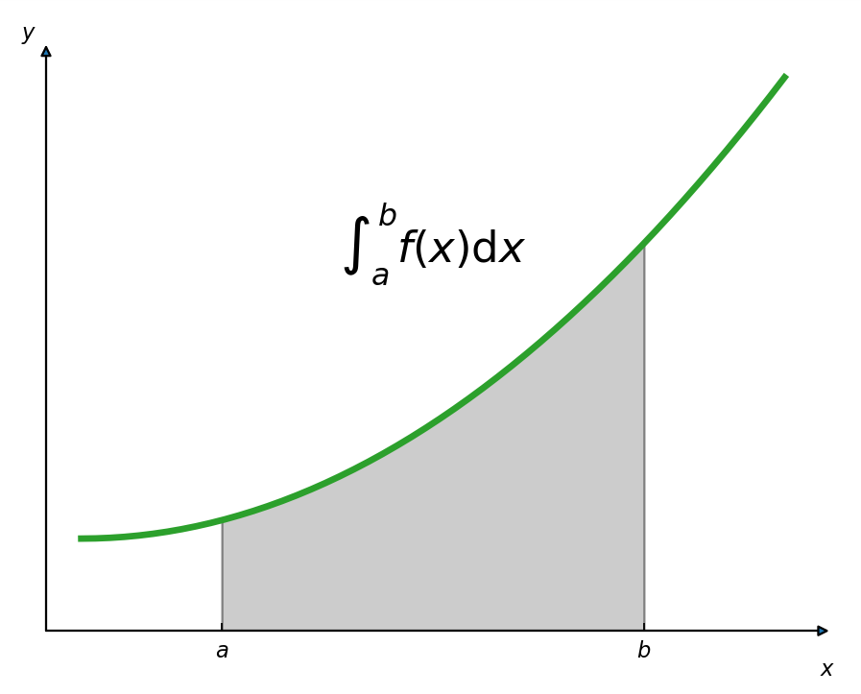
Integral
Una función $F$ se denomina antiderivada de la función $f$ en un intervalo $I$ si $F^{′}\left(x\right)=f(x)$ para todo valor de $x$ en $I$.
$$Suma →Resta$$
$$Multiplicación →División$$
$$Potencia →Raíz$$
$$Derivada o diferenciación →Antiderivada o antidiferenciación$$
La antiderivación es el proceso mediante el cual se determina el conjunto de todas las antiderivadas de una función dada. El símbolo $∫$denota la operación de antiderivación.
$$\int{f\left(x\right)dx=F\left(x\right)+C}$$
Donde:
$$F^{′}\left(x\right)=f(x)$$
La expresión $F\left(x\right)+C$ se denomina antiderivada general.
Cuando se antideriva la derivada de una función, se obtiene esta última función más una constante arbitraria. La antiderivación se puede considerar como la operación para determinar el conjunto de todas las funciones que tienen una derivada dada.

$$F\left(x\right)+C$$
$$f\left(x\right)dx$$
Derivada
Integral

Ejemplos 1
Reglas básicas de integración:
$$\int{dx=x+C}$$
$$\int{adx=a\int{dx=}}ax+C$$
$$\int{af\left(x\right)dx=a\int{f\left(x\right)dx}}$$
$$\int{\left[f\left(x\right)±g(x)\right]dx=\int{f\left(x\right)dx±\int{g\left(x\right)dx}}}$$
$$\int{\left[c_{1}f_{1}\left(x\right)±c_{2}f_{2}\left(x\right)±…±c_{n}f_{n}\left(x\right)\right]dx=c_{1}\int{f_{1}\left(x\right)dx±c_{2}\int{f_{2}(x)}dx±…±c_{n}\int{f_{n}\left(x\right)dx}}}$$
$$\int{x^{n}}dx=\frac{x^{n+1}}{n+1}+C con n racional y ≠−1$$
$$\int{\frac{1}{x}dx=\ln\left(x\right)+C}$$
$$\int{e^{x}dx=e^{x}+C}$$

$$\int{(\frac{1}{3}e^{x}−\frac{3}{4}x)}dx=\frac{1}{3}\int{e^{x}dx−\frac{3}{4}\int{xdx=\frac{1}{3}e^{x}+C_{1}−\frac{3}{4}∗\frac{x^{2}}{2}+C_{2}=\frac{1}{3}e^{x}−\frac{3x^{2}}{8}+C}}$$
$$\int{\sqrt[3]{{2x}^{2}}dx=}\int{\sqrt[3]{2}\sqrt[3]{x^{2}}dx=\sqrt[3]{2}\int{\sqrt[3]{x^{2}}dx=\sqrt[3]{2}\int{x^{2/3}dx}}}$$

$$=\sqrt[3]{2}\frac{x^{2/3+1}}{\frac{2}{3}+1}+C=\sqrt[3]{2}\frac{x^{5/3}}{\frac{5}{3}}+C=\sqrt[3]{2}\frac{\sqrt[3]{x^{5}}}{\frac{5}{3}}+C=\sqrt[3]{2}\frac{3\sqrt[3]{x^{5}}}{5}+C$$

$$\int{{(4x−7)}^{2}}dx=\int{\left({16x}^{2}−56x+49\right)dx}$$

$$\int{{(2x}^{2}+6)(x^{3}−5)}dx=\int{\left({2x}^{5}−10x^{2}+{6x}^{3}−30\right)dx}$$

$$16\int{x^{2}dx−56\int{xdx}+\int{49dx}}$$

$$\int{{2x}^{5}dx−\int{10x^{2}dx+\int{{6x}^{3}dx−\int{30dx}}}}$$
$$16\frac{x^{3}}{3}−56\frac{x^{2}}{2}+49x+C$$

$$2\int{x^{5}dx−10\int{x^{2}dx+6\int{x^{3}dx−30\int{dx}}}}$$

$$16\frac{x^{3}}{3}−28x^{2}+49x+C$$

$$2\frac{x^{6}}{6}−10\frac{x^{3}}{3}+6\frac{x^{4}}{4}−30x+C$$

$$\frac{x^{6}}{3}−10\frac{x^{3}}{3}+3\frac{x^{4}}{2}−30x+C$$

$$\int{{({2x}^{3}+4)}^{2}}dx=\int{\left(4x^{6}+16x^{3}+16\right)dx}$$
$$\int{\frac{\sqrt[3]{5}}{x}}dx=\sqrt[3]{5}\int{\frac{1}{x}dx=\sqrt[3]{5}\ln\left(x\right)+C}$$

$$4\int{x^{6}dx+16\int{x^{3}dx+\int{16dx}}}$$

$$4\frac{x^{7}}{7}+16\frac{x^{4}}{4}+16x+C$$

$$4\frac{x^{7}}{7}+4x^{4}+16x+C$$

$$\int{\frac{5}{7x}}dx=\frac{5}{7}\int{\frac{1}{x}dx=\frac{5}{7}\ln\left(x\right)+C}$$

Derivada para el producto
$$h\left(x\right)=f\left(x\right)∗g(x)$$
$$h′\left(x\right)=f\left(x\right)g^{′}\left(x\right)+g\left(x\right)f′(x)$$

Aplicaciones
La función de ingreso marginal de cierto equipo industrial es:
$$I^{′}\left(x\right)=12−3x$$
Siendo $x$ las unidades demandadas. Determinar: a) La función de ingreso total.

$$\int{\left(12−3x\right)dx=\int{12dx−3\int{xdx=12x−3\frac{x^{2}}{2}+C}}}$$

$$I\left(x\right)=12x−\frac{3x^{2}}{2}+C$$

Una empresa regulada del sector Utilities sabe que la función costo marginal por producir x toneladas de su producto principal es $C´\left(x\right)=32x+92$, donde $C′(x)$ es el costo marginal dado en pesos. Determinar la función costo total, si se sabe que el costo fijo es de $10.

$$\int{\left(32x+92\right)dx=32\int{xdx+\int{92dx=32\frac{x^{2}}{2}+92x+C}}}$$

$$C\left(x\right)=16x^{2}+92x+C$$

$$10=16{(0}^{2})+92(0)+C$$

$$10=C$$

$$C\left(x\right)=16x^{2}+92x+10$$

En cierta compañía estatal, la función de costo marginal esta dada por:
$$C^{′}\left(x\right)={3x}^{2}+8x+4$$
Los costos fijos son de 6 UM. Determina: a) la función de costo total y b) ¿Cuál es el costo total de producir 10 unidades?

$$\int{{(3x}^{2}+8x+4)dx=3\int{x^{2}dx+8\int{xdx+\int{4dx}}}}=3\frac{x^{3}}{3}+8\frac{x^{2}}{2}+4x+C$$

$$C\left(x\right)=x^{3}+4x^{2}+4x+C$$
$$C′\left(x\right)=3x^{2}+8x+4$$

$$6=0^{3}+4{(0}^{2})+4(0)+C$$

$$6=C$$

$$C\left(x\right)=x^{3}+4x^{2}+4x+6$$

$$C\left(10\right)={10}^{3}+4{(10}^{2})+4(10)+6$$

$$C\left(10\right)=1.000+400+40+6=\$1.446$$

El costo total de producir 10 unidades del producto es de $1.446

